图纸信息表
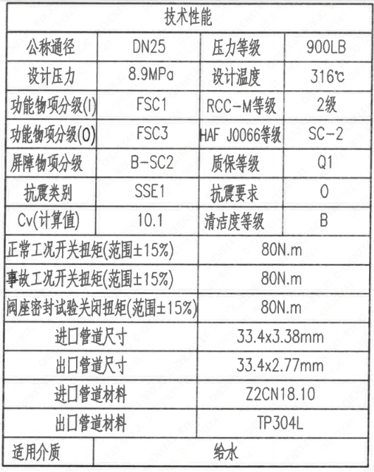
页码 | 表格名称 | 字段名称 | 字段值 | 标准字段名 | 标准字段值
1 | 技术性能 | 公称通径 | DN25 | 阀门入口口径 | DN25
 |  |  |  | 阀门出口口径 | DN25
1 | 技术性能 | 设计压力 | 8.9MPa | 设计压力 | 8.9
1 | 技术性能 | 功能物项分级(I) | FSC1 | 功能物项分级(完整性) | F-SC1
1 | 技术性能 | 功能物项分级(O） | FSC3 | 功能物项分级(可运行性） | F-SC3
1 | 技术性能 | 屏障物项分级 | B-SC2 | 屏障物项分级 | B-SC2
1 | 技术性能 | 抗震类别 | SSE1 | 抗震分类 | SSE1
1 | 技术性能 | Cv(计算值) | 10.1 | 设计要求流量系数 | 10.1
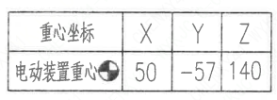
1 | 技术性能 | 压力等级 | 900LB
1 | 技术性能 | 设计温度 | 316℃ | 设计温度 | 316
1 | 技术性能 | RCC-M等级 | 2级 | 规范等级 | RCC-M2
1 | 技术性能 | HAF J0066等级 | SC-2 | 核安全等级（阀门本体） | SC-2
1 | 技术性能 | 质保等级 | Q1 | 物项质保等级 | Q1
1 | 技术性能 | 抗震要求 | O | 抗震要求 | O
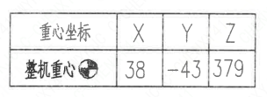
1 | 技术性能 | 清洁度等级 | B | 清洁度等级 | B
1 | 技术性能 | 正常工况开关扭矩(范围±15%) | 80N.m
1 | 技术性能 | 事故工况开关扭矩(范围±15%) | 80N.m
1 | 技术性能 | 阀座密封试验关闭扭矩(范围±15%） | 80N.m
1 | 技术性能 | 进口管道尺寸 | 33.4×3.38mm | 入口接管外径 | 33.4
 |  |  |  | 入口接管壁厚 | 3.38
1 | 技术性能 | 出口管道尺寸 | 33.4×2.77mm | 出口接管外径 | 33.4
 |  |  |  | 出口接管壁厚 | 2.77
1 | 技术性能 | 进口管道材料 | Z2CN18.10 | 入口接管材料 | Z2CN18.10
1 | 技术性能 | 出口管道材料 | TP304L | 出口接管材料 | TP304L
1 | 技术性能 | 适用介质 | 给水 | 流体介质 | L
2 | 阀门重心信息表 | 电动装置重心 | （50,-57,140）
2 | 阀门重心信息表 | 整机重心 | （38,-43,379）
1 | 基本参数表 | 对应EOMM编码 | ANX42EOM002X9GA45SS
1 | 图签栏 | 重量 | 89±10% Kg
2 | 电装参数 | 品牌 | 扬修
2 | 电装参数 | 电装型号 | K3ad-2HA3021
2 | 电装参数 | 鉴定等级 | K3ad | 驱动装置鉴定程序 | K3ad
2 | 电装参数 | 电源(VAC/Hz) | 380/50
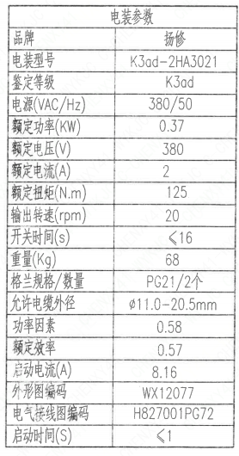
2 | 电装参数 | 额定功率(KW) | 0.37
2 | 电装参数 | 额定电压(V) | 380
2 | 电装参数 | 额定电流(A) | 2
2 | 电装参数 | 额定扭矩(N.m) | 125
2 | 电装参数 | 输出转速（rpm） | 20
2 | 电装参数 | 开关时间(s） | ≤16
2 | 电装参数 | 重量(Kg) | 68
2 | 电装参数 | 格兰规格/数量 | PG21/2个
2 | 电装参数 | 允许电缆外径 | ∅11.0-20.5mm
2 | 电装参数 | 功率因素 | 0.58
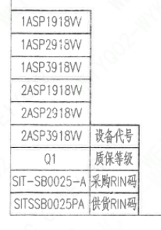
2 | 电装参数 | 额定效率 | 0.57
2 | 电装参数 | 启动电流(A) | 8.16
2 | 电装参数 | 外形图编码 | WX12077
2 | 电装参数 | 电气接线图编码 | H827001PG72
2 | 电装参数 | 启动时间(S) | ≤1
2 | 阀门参数表 | 设备代号 | 1ASP1918VV,1ASP2918VV,1ASP3918VV 2ASP1918VV,2ASP2918VV,2ASP3918VV | 功能位置编码 | 1ASP1918VV,1ASP2918VV,1ASP3918VV 2ASP1918VV,2ASP2918VV,2ASP3918VV
2 | 阀门参数表 | 质保等级 | Q1 | 质保等级 | Q1
2 | 阀门参数表 | 采购RIN码 | SIT-SB0025-A | 采购RIN码 | SIT-SB0025-A
2 | 阀门参数表 | 供货RIN码 | SITSSB0025PA | 供货RIN码 | SITSSB0025PA

试验要求
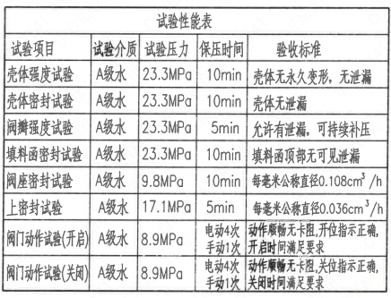
页码 | 试验项目 | 试验介质 | 试验压力 | 保压时间 | 验收标准
1 | 壳体强度试验 | A级水 | 23.3MPa | 10min | 壳体无永久变形, 无泄漏
1 | 壳体密封试验 | A级水 | 23.3MPa | 10min | 壳体无泄漏
1 | 阀瓣强度试验 | A级水 | 23.3MPa | 5min | 允许有泄漏, 可持续补压
1 | 填料函密封试验 | A级水 | 23.3MPa | 10min | 填料函顶部无可见泄露
1 | 阀座密封试验 | A级水 | 9.8MPa | 10min | 每毫米公称直径0.108cm³/h
1 | 上密封试验 | A级水 | 17.1MPa | 5min | 每毫米公称直径0.036cm³/h
1 | 阀门动作试验(开启) | A级水 | 8.9MPa | 电动4次 手动1次 | 动作顺畅无卡阻, 位指示正确, 开启时间满足要求
1 | 阀门动作试验(关闭) | A级水 | 8.9MPa | 电动4次 手动1次 | 动作顺畅无卡阻, 位指示正确, 关闭时间满足要求

材料清单
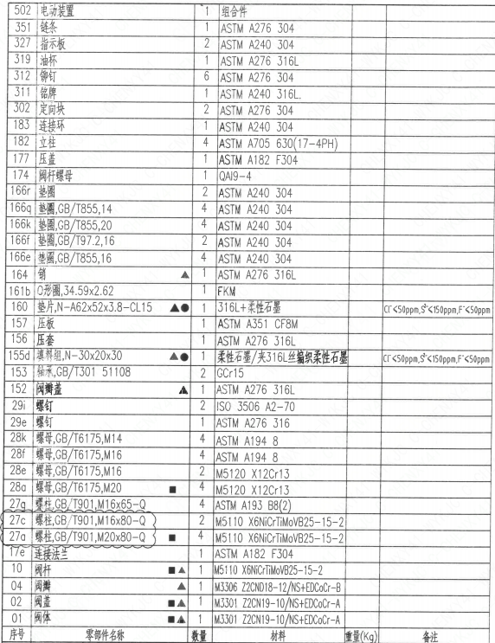
页码 | 序号 | 零部件名称 | 数量 | 材料 | 重量(Kg) | 备注
1 | 01 | 阀体 | 1 | M3301 Z2CN19-10/NS+EDCoCr-A
1 | 02 | 阀盖 | 1 | M3301 Z2CN19-10/NS+EDCoCr-A
1 | 04 | 阀瓣 | 1 | M3306 Z2CND18-12/NS+EDCoCr-B
1 | 10 | 阀杆 | 1 | M5110 X6NiCrTiMoVB25-15-2
1 | 17e | 连接法兰 | 1 | ASTM A182 F304
1 | 27a | 螺柱,GB/T901,M20×80-Q | 4 | M5110 X6NiCrTiMoVB25-15-2
1 | 27c | 螺柱,GB/T901,M16×80-Q | 2 | M5110 X6NiCrTiMoVB25-15-2
1 | 27g | 螺柱,GB/T901,M16×65-Q | 4 | ASTM A193 B8(2)
1 | 28a | 螺母,GB/T6175,M20 | 4 | M5120 X12Cr13
1 | 28e | 螺母,GB/T6175,M16 | 2 | M5120 X12Cr13
1 | 28f | 螺母,GB/T6175,M16 | 4 | ASTM A194 8
1 | 28k | 螺母,GB/T6175,M14 | 4 | ASTM A194 8
1 | 29e | 螺钉 | 1 | ASTM A276 316
1 | 29i | 螺钉 | 2 | ISO 3506 A2-70
1 | 152 | 阀瓣盖 | 1 | ASTM A276 316L
1 | 153 | 轴承,GB/T301 51108 | 2 | GCr15
1 | 155d | 填料组,N-30×20×30 | 1 | 柔性石墨/夹316L丝编织柔性石墨 |  | Cl⁻ <50ppm,S²⁻ <150ppm,F⁻ <50ppm
1 | 156 | 压套 | 1 | ASTM A276 316L
1 | 157 | 压板 | 1 | ASTM A182 F316L
1 | 160 | 垫片,N-A62×52×3.8-CL15 | 1 | 316L+柔性石墨 |  | Cl⁻ <50ppm,S²⁻ <150ppm,F⁻ <50ppm
1 | 161b | O形圈,34.59×2.62 | 1 | FKM
1 | 164 | 销 | 1 | ASTM A276 316L
1 | 166e | 垫圈,GB/T855,16 | 4 | ASTM A240 304
1 | 166f | 垫圈,GB/T97.2,16 | 2 | ASTM A240 304
1 | 166k | 垫圈,GB/T855,20 | 4 | ASTM A240 304
1 | 166q | 垫圈,GB/T855,14 | 4 | ASTM A240 304
1 | 166r | 垫圈 | 2 | ASTM A240 304
1 | 174 | 阀杆螺母 | 1 | QAI9-4
1 | 177 | 压盖 | 1 | ASTM A182 F304
1 | 182 | 立柱 | 4 | ASTM A705 630(17-4PH)
1 | 183 | 连接环 | 1 | ASTM A240 304
1 | 302 | 定向块 | 2 | ASTM A276 304
1 | 311 | 铭牌 | 1 | ASTM A240 316L
1 | 312 | 铆钉 | 6 | ASTM A276 304
1 | 319 | 油杯 | 1 | ASTM A276 316L
1 | 327 | 指示板 | 2 | ASTM A240 304
1 | 351 | 链条 | 1 | ASTM A276 304
1 | 502 | 电动装置 | 1 | 组合件

技术要求
页码 | 字段名 | 内容
1 | 设计依据-1 | 1.《核岛截止阀技术规格书》ANX40000014DNHX44DS
1 | 设计依据-2 | 2.《核岛截止阀采购要求及清单》ANX40000014DNHX44GN
1 | 设计依据-3 | 3.《核岛截止阀采购要求及清单》ANX40000007DCCJ44GN
1 | 技术要求-1 | 1.核规范二级阀门的设计、制造、检查、试验和检验按RCC-M(2007版）C篇的要求;
1 | 技术要求-2 | 2.阀门焊接端坡口尺寸按《管道、管件、阀门和设备管嘴焊接端接头形式和尺寸要求》(ANX40000055DPCH44DS);
1 | 技术要求-3 | 3.阀门的清洁度等级按RCC-M(2007版)F6000的要求;
1 | 技术要求-4 | 4.阀门的密封面按RCC-M(2007版)S8000的要求执行；
1 | 技术要求-5 | 5．阀门可安装于水平或竖直管道上;
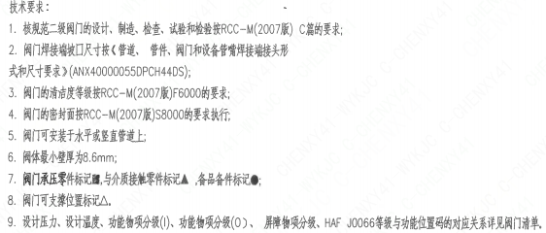
1 | 技术要求-6 | 6.阀体最小壁厚为8.6mm;
1 | 技术要求-7 | 7.阀门承压零件标记■,与介质接触零件标记▲,备品备件标记●；
1 | 技术要求-8 | 8.阀门可支撑位置标记△。
1 | 技术要求-9 | 9.设计压力、设计温度、功能物项分级(I)、功能物项分级(O)、屏障物项分级、HAFJ0066等级与功能位置码的对应关系详见阀门清单
1 | 采购要求及清单文件编码 | ANX40000014DNHX44GN
1 | 采购要求及清单文件编码 | ANX40000007DCCJ44GN

图签栏
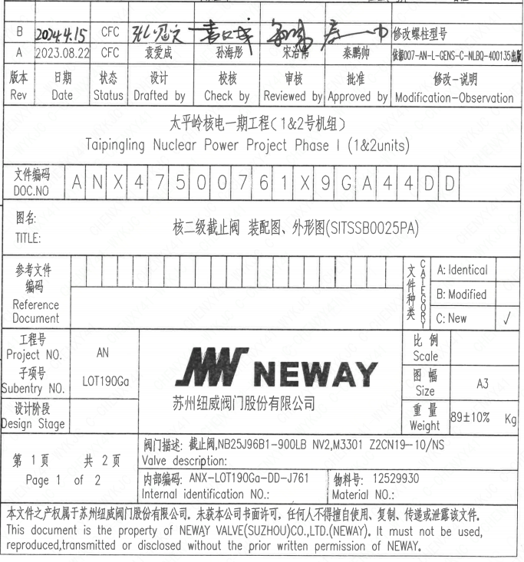
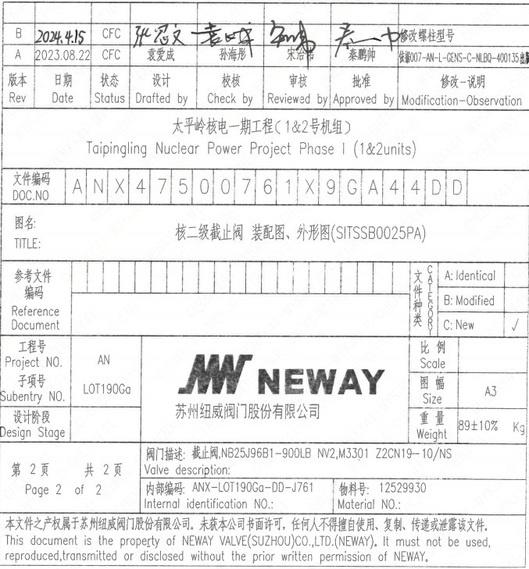
页码 | 文件编码 | 卷标 | 标题 | 参考文件编码 | 参考电站编码版次 | 重量
1 | ANX47500761X9GA44DD |  | 核二级截止阀 装配图、外形图(SITSSB0025PA) |  |  | 89±10%Kg
2 | ANX47500761X9GA44DD |  | 核二级截止阀 装配图、外形图(SITSSB0025PA) |  |  | 89±10%Kg

